Sheet1
序号 | 图片 | 备注 | 个数 | 国际单号 | 邮编 | 收件地址 | 收件人名字 | 电话 | 日本邮局单号 | 重量
fukuya-store-10000026 |  | 灰色 688款 サイズ：[34] | 1 |  | 7372603 | 広島県呉市川尻町西6-4-21 | 森安光明 | 0823876238 | 修正前：628479738703 修正後： 628482838572
kou-ran-10011380 | 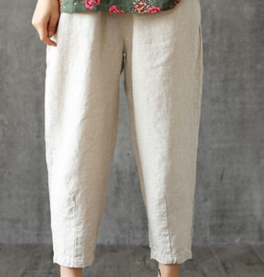 | 米白 サイズ：XL | 1 |  | 8800034 | 宮崎県宮崎市矢の先町122-1パークビル402 | 伊野 由紀子 | 09013698124 | 628479738692
kou-ran-10011391 |  | 深蓝 021款 サイズ：[30] | 1 |  | 1520023 | 東京都目黒区八雲3-4-9二階 | 岩崎 邦夫 | 09032371171 | 628479738681
kou-ran-10011394 |  | 浅蓝 013款 サイズ：[30] | 1 |  | 5731195 | 大阪府枚方市中宮東之町15-10-405クレール88 405号 | 中野 健三 | 09089814408 | 628479738670
kou-ran-10011395 |  | 蓝色 206款 サイズ：[38] | 1 |  | 9870311 | 宮城県登米市米山町字桜岡今泉303 | 菅原 功人 | 0220552690
kou-ran-10011401 |  | 浅蓝 021款 サイズ：[29] | 1 |  | 8120038 | 福岡県福岡市博多区祇園町2-21フェルト627-412号 | 中田 啓一 | 09039921853 | 628479738655
kou-ran-10011407 |  | 深蓝 021款 サイズ：[28] | 1 |  | 9813622 | 宮城県黒川郡大和町もみじケ丘１－３１－１７ | 三瓶 明裕 | 08055659519 | 628479738644
kou-ran-10011408 |  | 蓝色 206款 サイズ：[28] | 1 |  | 4311305 | 静岡県浜松市北区細江町気賀123-1リーブホソエA-205 | 舩越 奈美子 | 09068075217 | 628479738633
kou-ran-10011409 |  | 深蓝 009款 サイズ：[33] | 1 |  | 8700915 | 大分県大分市花高松2丁目8番35号 | 白下 宜生 | 09089167787 | 628479738622
kou-ran-10011417 |  | 黑色 688款 サイズ：[31] | 1 |  | 3470063 | 埼玉県加須市久下1639-6 | 川島 秀夫 | 09022459251
 |  | 灰色 688款 サイズ：[31] | 1 |  |  |  |  |  | 修正前：628479738600 修正後： 628482841210
kou-ran-10011422 |  | 浅蓝 013款 サイズ：[29] | 1 |  | 3792212 | 群馬県伊勢崎市堀下町１２９９-４ | 松島弘樹 | 08046857021 | 628479738596
kou-ran-10011423 |  | 蓝色 688款 サイズ：[30] | 1 |  | 1200001 | 東京都足立区大谷田５-３０-１１-２０１ | 勝又大樹 | 09060010934 | 628479738585
kou-ran-10011425 |  | 米白 サイズ：2XL | 1 |  | 171-0051 | 東京都豊島区長崎6-10-10 | 熊谷洋子 | 09055623442 | 628479738574

